申报要素
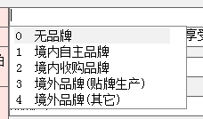
申报要素
品名 | 用途 | 品牌 | 型号 | 材质 | 海关编码 | 品牌类型 | 备注 | 请填写品牌类型，如左图。
Dresser Cabinet | Makeup Table |  |  | Medium Density Fibreboard
Shoe Cabinet | Shoe Storage |  |  | Wood Particle Board
Shelf Cabinet | Shelving Rack |  |  | Wood Particle Board
Shoe Bench | Chair |  |  | PU Articial Leather
Single Armchair | Chair |  |  | Elmwood

